Estadísticas
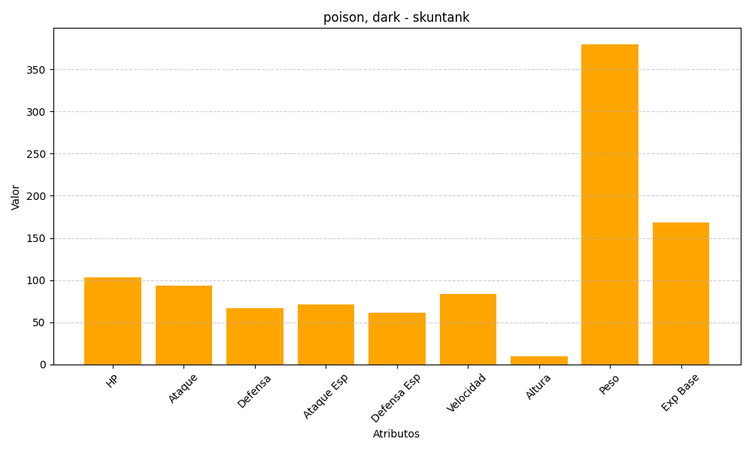
ID | Nombre | Tipo | HP | Ataque | Defensa | Ataque Especial | Defensa Especial | Velocidad | Altura | Peso | Experiencia Base
435 | skuntank | poison, dark | 103 | 93 | 67 | 71 | 61 | 84 | 10 | 380 | 168

